прайс-лист
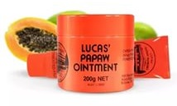
Наименование | Артикул | Оптовая цена | Заказ | Сумма | Минимальная рекомендованная розничная цена | Наличие | Баркоды
Бальзам для губ Lucas Papaw 15 гр | 6001 | 307 |  | 0 | 590 | да | 93542807
Бальзам для губ Lucas Papaw 25 гр | 6002 | 412 |  | 0 | 750 | да | 9316199000037
Бальзам для губ Lucas Papaw 75 гр | 6003 | 866 |  | 0 | 1900 | да | 93304917
Бальзам для губ Lucas Papaw 200 гр | 6004 | 2324 |  | 0 | 3900 | да | 9316199000020
 |  |  |  | 0

